ARES LUX
Кабинет руководителя АРЕС ЛЮКС | ARES LUX |  |  |  |  |  | 2026-03-31
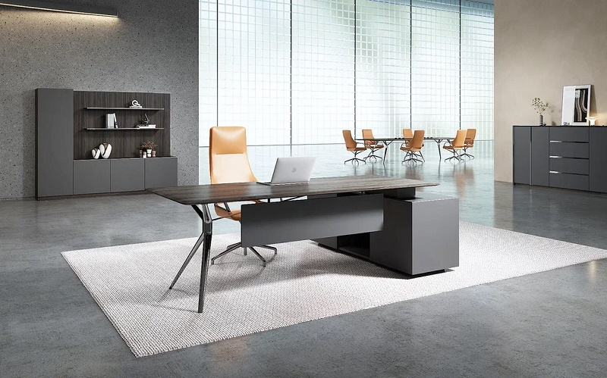 |  |  |  | 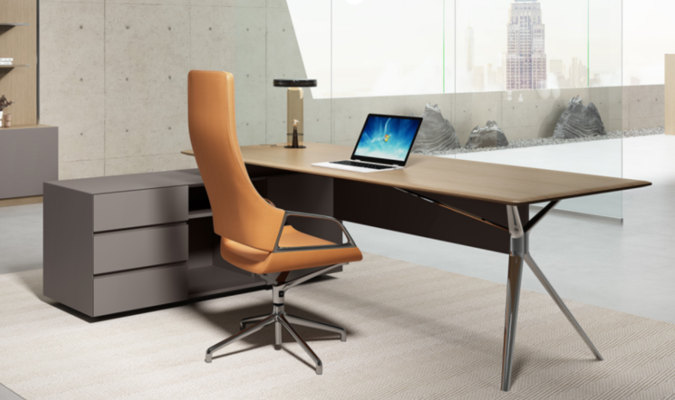
Кофейный орех
TA29YA
Серый TA102
Жженый дуб
TA28YA
Опоры столов:
темный хром для TA28YA
хром для TA29YA
Черный ТА12
Складская программа
№ | Артикул | Наименование | Размер, мм | Иллюстрация | Цвет и описание | Цена розница
1 | WNS1816L /TA29YA | Cтол письменный с боковой тумбой 1,8м. левый / правый | 1800*1600 *756 Столешница: (1600*800*26) | на фото левый стол | Столешница Жженый дуб ТА28YA или Кофейный орех TA29YA. Тумбы и фронталь: серый ТА102 или черный TA12. | 255,074р.
2 | WNS1816R /TA29YA
3 | WNS1816L /TA28YA | Cтол письменный с боковой тумбой 1,8м. левый / правый | 1800*1600 *756 Столешница: (1600*800*26) | на фото правый стол | Столешница Жженый дуб ТА28YA или Кофейный орех TA29YA. Тумбы и фронталь: серый ТА102 или черный TA12. | 255,074р.
4 | WNS1816R /TA28YA
5 | WNS2016L /TA29YA | Cтол письменный с боковой тумбой 2м. левый / правый | 2000*1600 *756 Столешница: (1800*900*26) | на фото левый стол | Столешница Жженый дуб ТА28YA или Кофейный орех TA29YA. Тумбы и фронталь: серый ТА102 или черный TA12. | 255,074р.
6 | WNS2016R /TA29YA
7 | WNS2016L /TA28YA | Cтол письменный с боковой тумбой 2м. левый / правый | 2000*1600 *756 Столешница: (1800*900*26) | на фото правый стол | Столешница Жженый дуб ТА28YA или Кофейный орех TA29YA. Тумбы и фронталь: серый ТА102 или черный TA12. | 255,074р.
8 | WNS2016R /TA28YA
9 | WNS2412D /TA28YA | Стол для переговоров 2,4м. | 2400*1200 *756 Столешница: (2400*1200*26) |  | Столешница Жженый дуб ТА28YA Опоры - черный хром. | 458,259р.
10 | WNS2412D /TA29YA |  |  |  | Столешница Кофейный орех TA29YA. Опоры - хром.
11 | WNS1107 /TA28YA WNS1107 /TA29YA | Cтол круглый d1,1м. | D1100*756 Столешница: (D1100*26) | 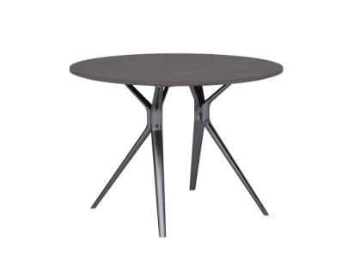 | Столешница Жженый дуб ТА28YA или Кофейный орех TA29YA. Опоры - черный хром для ТА28YA и хром дляTA29YA | 178,216р.
12
13 | WNS1207 /TA28YA WNS1207 /TA29YA | Брифинг | 1200*700 *756 Столешница: (1200*700*26) | 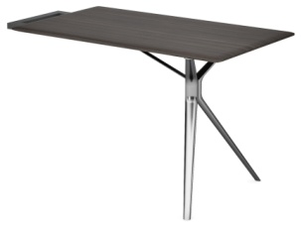 | Столешница Жженый дуб ТА28YA или Кофейный орех TA29YA. Опоры - черный хром для ТА28YA и хром дляTA29YA | 154,224р.
14
15 | WNS1508 /TA28YA WNS1508 /TA29YA | Шкаф-греденция с 4-мя дверками | 1572*400 *800 | 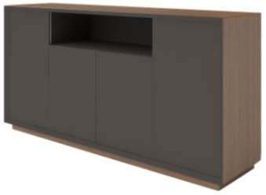 | Топ и боковые панели греденции выполнены в шпоне Кофейный орех TA29YA или Жженый дуб TA28YA. Фасады в Сером ТА102, для TA29YA или черном TA12 для TA28YA. | 158,949р.
16
17 | WNS1908 /TA28YA WNS1908 /TA29YA | Шкаф-греденция с 5-ю дверками | 1955*400 *800 | 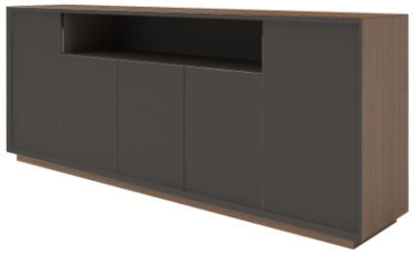 | Топ и боковые панели греденции выполнены в шпоне Кофейный орех TA29YA или Жженый дуб TA28YA. Фасады в Сером ТА102, для TA29YA или черном TA12 для TA28YA. | 212,925р.
18
19 | XCEO2820-A /TA28YA XCEO2820-A /TA29YA | Шкаф с подсветкой | 2800*400 *2000 | 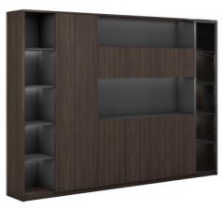 | Корпус шкафа - ЛДСП, цв. черный или серый камень. Фасады и боковины шпон: Жженый дуб ТА28YA или Кофейный орех TA29YA. В составе шкафа гардероб c глухим шпонированным фасадом, секции с подсветкой за тонированным стеклом. Открытые и закрытые секции под документы. | 429,316р.
20
Нескладская программа (элементы в наличии на 09.02.2026)
№ | Артикул | Наименование | Размер, мм | Фото | Цвет и описание | Цена розница
28 | WNS2216L /TA28YA | Cтол письменный с боковой тумбой левый / правый | 2200*1600*756 Столешница: (2000*900*26) | на фото левый стол | Столешница Жженый дуб ТА28YA Фронталь: черный TA12. | 274,696р.
29 | WNS2216R /TA28YA
30 | WNS2118WL /TA28YA | Шкаф | 2150*400 *1800 | Хромированные. элементы заменены покраской в цвет фасада | Боковины, нижний топ и задняя панель Жженый дуб ТА28YA фасады - черный TA12. | 406,462р.
Подробнее на сайте, на странице кабинета |  |  |  | АРЕС ЛЮКС | ARES LUX
Товар не предназначен для продажи на маркетплейсах

WINTER
Кабинет руководителя ВИНТЕР | WINTER |  |  |  |  |  | 2026-03-31
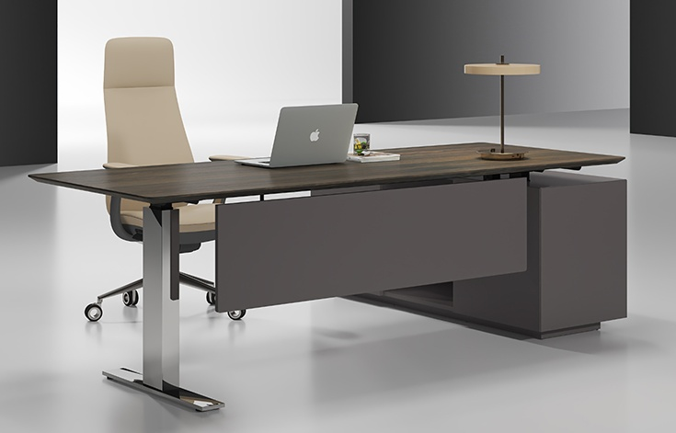 |  |  |  | 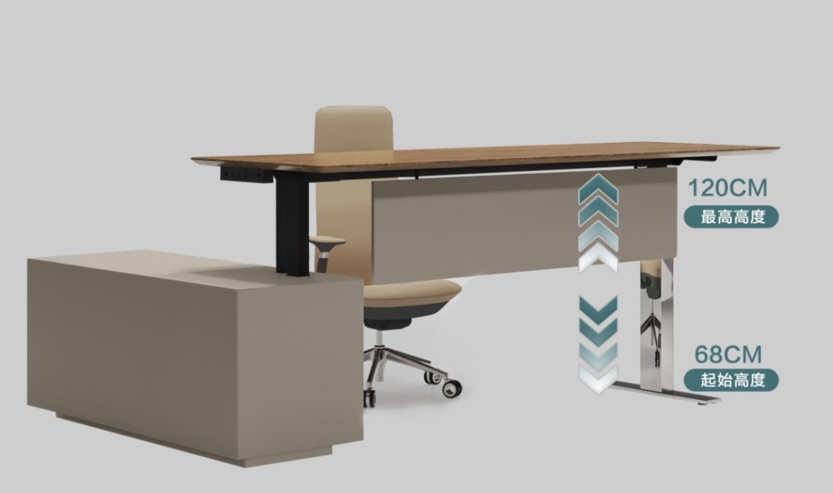
Кофейный орех
TA29YA
Серый TA102
Жженый дуб
TA28YA
Черный ТА12
Складская программа
№ | Артикул | Наименование | Размер | Иллюстрация | Цвет и описание | Цена розница
1 | SN2018Z-L/TA28YA | Стол письменный с боковой тумбой, и подъемным механизмом, левый / правый | 2000*1800*750 Столешница: (1800*900*26) | на фото левый стол в верхнем положении | Столешница стола шпон TA28YA. Боковая тумба и передний экран черного цвета. Опора стола из нержавеющей стали, отполированной до зеркального блеска. | 295,367р.
2 | SN2018Z-R/TA28YA
3 | SN2018Z-L/TA29YA | Стол письменный с боковой тумбой, и подъемным механизмом, левый / правый | 2000*1800*750 Столешница: (1800*900*26) | на фото левый стол в нижнем положении | Столешница стола шпон TA29YA. Боковая тумба и передний экран выполнены в сером цвете TA102 Опора стола из нержавеющей стали, отполированной до зеркального блеска. | 295,367р.
4 | SN2018Z-R /TA29YA
5 | SN2209/TA28YA SN2209/TA29YA | Стол переговоров | 2200*900*750 Столешница: (2200*900*26) |  | Столешница стола шпон Жженый дуб TA28YA или Кофейный орех TA29YA Шина электропитания (3 розетки в 220В адаптированные для России) Опоры стола из нержавеющей стали, отполированные до зеркального блеска. | 293,497р.
6
7 | WNS1508 /TA28YA WNS1508 /TA29YA | Шкаф-греденция с 4-мя дверками | 1572*400 *800 |  | Топ и боковые панели греденции выполнены в шпоне Кофейный орех TA29YA или Жженый дуб TA28YA. Фасады в Сером ТА102, для TA29YA или черном TA12 для TA28YA. | 158,949р.
8
9 | WNS1908 /TA28YA WNS1908 /TA29YA | Шкаф-греденция с 5-ю дверками | 1955*400 *800 |  | Топ и боковые панели греденции выполнены в шпоне Кофейный орех TA29YA или Жженый дуб TA28YA. Фасады в Сером ТА102, для TA29YA или черном TA12 для TA28YA. | 212,925р.
10
11 | XCEO2820-A /TA28YA XCEO2820-A /TA29YA | Шкаф с подсветкой | 2800*400 *2000 |  | Корпус шкафа - ЛДСП, цв. черный или серый камень. Фасады и боковины шпон: Жженый дуб ТА28YA или Кофейный орех TA29YA. В составе шкафа гардероб c глухим шпонированным фасадом, секции с подсветкой за тонированным стеклом. Открытые и закрытые секции под документы. | 429,316р.
12
Подробнее на сайте, на странице коллекции |  |  |  | ВИНТЕР | WINTER
Товар не предназначен для продажи на маркетплейсах

FOSTER
Фасады шкафов и тумб, столешницы
и передние панели столов - изготовлены
из МДФ, покрытых шпоном, тонированным
в модный цвет "Серебряная жемчужина" TA21.
Корпуса, полки, ящики тумб и шкафов, опоры
столов изготовлены из МДФ , окрашенных
премиальной серой покраской.
Шпон
Серебряная
жемчужина TA21
Кабинет руководителя ФОСТЕР | FOSTER |  |  |  |  |  | 2026-03-31
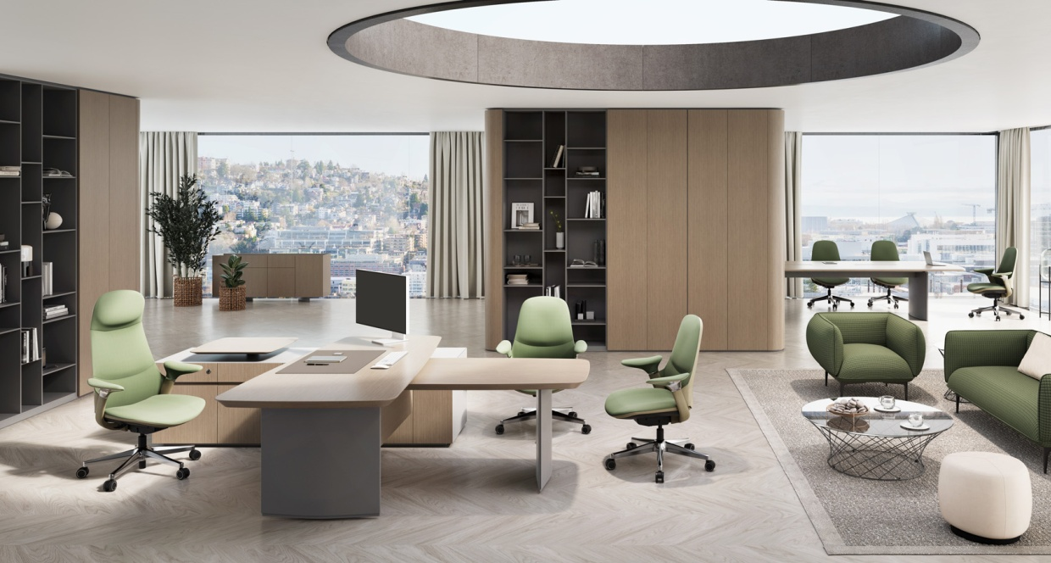
Складская программа
№ | Артикул | Наименование | Размер | Иллюстрация | Цвет и описание | Розничная цена
1 | FT2322R | Стол письменный правый | 2300*220 *760 Столешница: (2050*1000*50) | 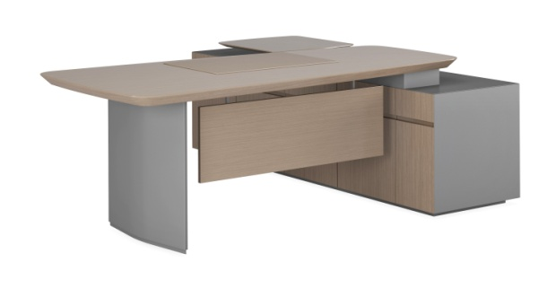 на фото левый стол | Столешница, передняя панель, фасады ящиков, дверки: шпон в цв. Серебряная жемчужина TA21. Столешница толщиной 50 мм, в форме крыла со скошенным под 30 градусов краем. Остальные панели тумбы и боковая опора - премиальная покраска ТА130. Боковая тумба служит опорой столешницы. Тумба оснащена подъемным столиком, позволяющим работать стоя. Коммуникационный блок с 3 розетками 220 В, 1 телефонной розеткой, 1 розеткой для подключения к интернету расположен сбоку под столешницей. Ящики и дверки с функцией push-to-open. Один из ящиков оснащен замком, работающим по отпечатку пальца. | 726,739р.
2 | FT2322L | Стол письменный левый
3 | FT1376 | Стол брифинг | 1300*800 *710 Столешница: (1300*800*50) | 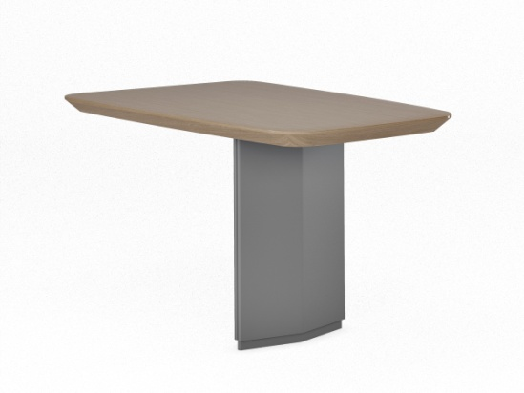 | Столешница брифинга в цв. Серебряная жемчужина TA21. Столешница толщиной 50 мм, в форме крыла со скошенным под 30 градусов краем. Опора, имеющая сложное сечение выполнена в премиальной покраске ТА130. | 183,084р.
4 | FT2411 | Стол переговоров 2,4 м. | 2400*1100 *760 Столешница: (2400*1100*26) | 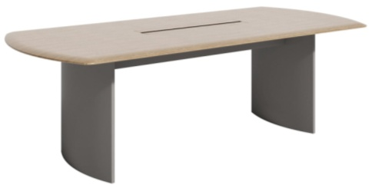 | Столешница толщиной 26 мм с оригинальным скосом кромки. Столешница оснащена кабель-каналом (стол 2,4м - один кабель канал, стол 3,2 м - два кабель-канала) с двумя крышками, открывающимися в разные стороны. В каждом кабель-канале 2 блока на 3 розетки 220В, 1 тел. и 1 интернет разъемы. Под столешницей расположена металлическая рама, усиливающая жесткость конструкции. Опоры оригинальной формы выполнены из металла. В одной из опор размещен лючок для выхода проводов коммуникаций в пол. | 451,537р.
5 | FT3613 | Стол переговоров 3,6 м. | 3600*1350 *760 Столешница: (3600*1350*26) | 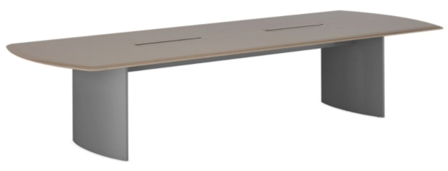 |  | 709,821р.
6 | FT1876 | Греденция | 1800*400 *760 | 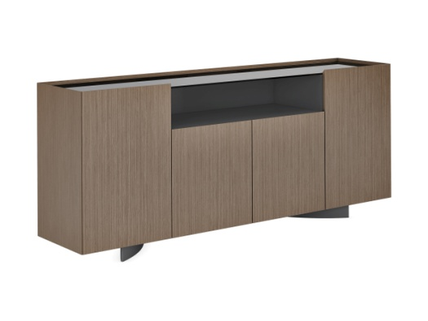 | Фасады и боковины тумбы в цв. Серебряная жемчужина TA21. Столешница - тонированное стекло. Внутреннее наполнение - премиальная серая покраска ТА130. | 170,187р.
7 | FT2525L | Шкаф (левый) | 2560*400 *2500 |  | Фасады и полукруглые боковины шкафа в цв. Серебряная жемчужина TA21. Внутреннее наполнение - в цв. ТА130. За глухими фасадами расположен универсальный шкаф, который можно использовать как гардероб или шкаф для бумаг. Стеллаж с ассиметричными полками выглядит модно и современно. | 763,686р.
8 | FT2525R | Шкаф (левый) | 2560*400 *2500 |  |  | 763,686р.
*Внимание! Цена действительна до тех пор, пока позиция есть на складе.
Подробнее на сайте |  |  |  | ФОСТЕР | FOSTER
Товар не предназначен для продажи на маркетплейсах

NEW INTER
Шпон
Американского
ореха TA06B
 |  |  |  |  |  | 2026-03-31
Кабинет руководителя НЬЮ ИНТЕР | NEW INTER
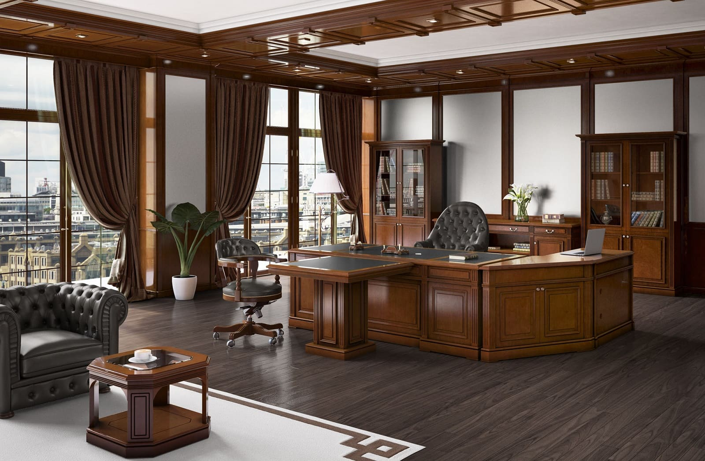
Складская программа
№ | Артикул | Наименование | Размер | Иллюстрация | Цвет и описание | Розничная цена
1 | IN-2210 | Стол письменный | 2200*1000*800 |  | Массив. Шпон Американского ореха TA06B/черная кожа TA106 | 712,732р.
2 | IN-PC | Cтол компьютерный | 1050*550*800 |  | Массив. Шпон Американского ореха TA06B | 254,825р.
3 | IN-U22L | Угловая приставка левая | 1056*606*800 |  | Массив. Шпон Американского ореха TA06B | 282,316р.
4 | IN-U22R | Угловая приставка правая | 1056*606*800 |  | Массив. Шпон Американского ореха TA06B | 282,316р.
5 | IN-1010 | Стол брифинг | 1000*1000*800 |  | Массив. Шпон Американского ореха TA06B/черная кожа TA106 | 262,551р.
6 | IN-1414A | Стол для заседаний (конечный элемент) | 1400*1400*780 |  | Массив. Шпон Американского ореха TA06B/черная кожа TA106 | 247,516р.
7 | IN-1414В | Стол для заседаний (средний элемент) | 1400*1400*780 |  | Массив. Шпон Американского ореха TA06B/черная кожа TA106 | 245,051р.
8 | IN-06 | Стол журнальный | 600*600*450 |  | Шпон Американского ореха TA06B/стекло | 146,418р.
9 | IN-12 | Стол журнальный | 1200*600*450 |  | Шпон Американского ореха TA06B/стекло | 174,576р.
10 | IN-1321U | Шкаф двухдверный, универсальный (может использоваться как гардероб или как шкаф для документов) | 1334*422*2100 |  | Массив. Шпон Американского ореха TA06B | 379,327р.
11 | IN-1321G | Шкаф со стеклянными дверками | 1334*422*2100 |  | Массив. Шпон Американского ореха TA06B/стекло | 409,398р.
12 | IN-2221 (2G+2W) | Шкаф 4-х дверный | 2230*422*2100 |  | Массив. Шпон Американского ореха TA06B/стекло | 672,788р.
13 | IN-GA | Греденция | 1151*441*860 |  | Массив. Шпон Американского ореха TA06B | 250,986р.
14 | IN-GB | Греденция | 2270*441*860 |  | Массив. Шпон Американского ореха TA06B | 415,864р.

Нескладская программа (элементы в наличии на12.01.2026) |  |  |  |  | Скидка до |  | 30%
№ | Артикул | Наименование | Размер | Иллюстрация | Цвет и описание | Розничная цена | Финальная цена со скидкой 30% для розницы
15 | IN-H | Шкаф для холодильника | 840*560*860 |  | Массив. Шпон Американского ореха TA06B | 201,275р. | 140,893р.
16 | IN RE BL | Боковая панель стола для приемной | 870*68*1150 |  | Массив. Шпон Американского ореха TA06B | 60,547р. | 42,383р.
17 | IN RE BR | Боковая панель стола для приемной | 870*68*1150 |  | Массив. Шпон Американского ореха TA06B | 60,466р. | 42,326р.
18 | IN RE U2 | Угловая секция стола для приемной | 1202*1202*1150 |  | Массив. Шпон Американского ореха TA06B | 312,035р. | 218,425р.
19 | IN RE 1 | Секция стола для приемной | 800*870*1150 |  | Массив. Шпон Американского ореха TA06B | 157,279р. | 110,095р.
20 | IN RE 2 | Секция стола для приемной | 1600*870*1150 |  | Массив. Шпон Американского ореха TA06B | 245,601р. | 171,921р.
21 | IN-PAK | Пилястра соединительная (в комплект входят внешняя и внутренняя части) | 96*37*745 |  | Массив. Шпон Американского ореха TA06B | 38,205р. | 26,744р.
22 | IN-PAB1S | Стол для совещаний (соед. элемент) | 900*740*788 |  | Массив. Шпон Американского ореха TA06B/черная кожа TA106 | 92,894р. | 65,026р.
23 | IN-PAB2L | Стол для совещаний (конечный элемент) | 1859*740*788 |  | Массив. Шпон Американского ореха TA06B/черная кожа TA106 | 198,056р. | 138,639р.
24 | IN-PAB2S | IN-PAB2S Стол для совещаний (соед. элемент) | 1800*740*788 |  | Массив. Шпон Американского ореха TA06B/черная кожа TA106 | 182,646р. | 127,852р.
25 | IN-PAB2S | Стол для совещаний (соед. элемент) | 1400*740*788 |  | Массив. Шпон Американского ореха TA06B/черная кожа TA106 | 146,117р. | 102,282р.
26 | IN-PAU | Угловой элемент стола для совещаний | 1040*1040*790 |  | Массив. Шпон Американского ореха TA06B | 140,758р. | 98,531р.
27 | IN-PA3L | IN-PA3L Стол для совещаний (конечный элемент) | 2155*740*790 |  | Массив. Шпон Американского ореха TA06B/зеленая кожа TA113 | 137,244р. | 96,071р.
28 | IN-PA3R | Стол для совещаний (конечный элемент) | 2155*740*790 |  | Массив. Шпон Американского ореха TA06B/зеленая кожа TA113 | 137,244р. | 96,071р.
29 | IN-KS | Угловой соединительный элемент для шкафов | 140*140*2100 |  | Шпон Американского ореха TA06B | 33,271р. | 23,290р.
Перетяжка топа IN-2210 в другой цвет (складская кожа Stella) 25 000р. Перетяжка остальных позиций 20 000 р. за ед.
*Финальная цена действительна до тех пор, пока позиции есть на складе.
Товар не предназначен для продажи на маркетплейсах
 |  |  | Подробнее на сайте, на странице кабинета | НЬЮ ИНТЕР | NEW INTER

SUPERJET NEW
 |  |  |  |  |  | 2026-03-31
Кабинет руководителя СУПЕРДЖЕТ НЬЮ | SUPERJET NEW
TA81 шпон
натурального дуба
(0% глянца)
№ | Артикул | Наименование | Размер | Иллюстрация | Цвет и описание | Розничная цена
1 | LZ2214R | Стол письменный, правый | 2260*1440 *750 |  | Столешница толщиной 26 мм с покрытием шпоном натурального дуба с нулевой степенью глянцевого покрытия TA81. Хромированный металлический каркас. Кабель-канал в столешнице стола. В нижней части столешницы установлен подвесной коммуникационный блок черного цвета с 3-мя розетками 220В, телефонным и интернет разъемом. Кабель-канал в центральной опоре позволяет выводить провода коммуникаций в пол. | 298,779р.
2 | LZ2214L | Стол письменный, левый
3 | LZ2412D | Стол переговоров | 2400*1200 *750 |  | Столешница толщиной 26 мм с покрытием шпоном натурального дуба с нулевой степенью глянцевого покрытия TA81. Хромированный металлический каркас. | 382,205р.
4 | LZ11 | Конференц-стол | φ1100*750 |  |  | 137,782р.
5 | LZ0406 | Тумба подкатная, 3х ящичная | 440*557 *600 |  | Фасады ящиков TA81, другие видимые и внутренние поверхности окрашены в темно-серый цвет TA15. Фасады ящиков без лицевой фурнитуры и открываются с использованием системы Push-to-Open | 62,633р.
6 | LZ3024 (Cus3824) | Шкаф | 3000*450 *2400 |  | Фасады и панель TA81 (с проницаемостью нулевой степени), Коричневое полупрозрачное стекло, светодиодная лента, установленная на фабрике. Фурнитура Haifule, минималистичная рамка из алюминиевого сплава. Экологически чистая покраска красителями на водной основе. | 688,411р.
Нескладская программа коллекции SUPERJET NEW
7 | FC3517 | Стол для совещаний | 3500*1750*750 |  | Двухслойная столешница толщиной 57 мм; Двухслойный глянцевый камень, вставка из нержавеющей стали посередине столешницы. Однотонная покраска TA16 на нижней части столешницы и опорах; Многофункциональный блок с 3 розетками 220В, 1 телефонной и 1 розеткой для подключения Интернета. | 1,613,626р.
8 | FC4220 | Стол для совещаний | 4200*2000*750 |  | Двухслойная столешница толщиной 57 мм; Двухслойный глянцевый камень, вставка из нержавеющей стали посередине столешницы. Однотонная покраска TA16 на нижней части столешницы и опорах; Многофункциональный блок с 3 розетками 220В, 1 телефонной и 1 розеткой для подключения Интернета. | 1,825,514р.
9 | FC4724 | Стол для совещаний | 4700*2400*750 |  |  | 2,228,779р.
10 | LZ1424H | Шкаф для документов и одежды | 1440*450 *2400 |  | Фасады TA81/стекло, другие видимые поверхности окрашены в темно-серый цвет TA15, внутренняя часть окрашена в цвет TA15. | NEW Цена по запросу
11 | LZ2624H2 | Шкаф для документов и одежды + открытые полки | 2640*450 *24000 |  | Фасады TA81/стекло, другие видимые поверхности окрашены в темно-серый цвет TA15, внутренняя часть окрашена в цвет TA15. | NEW Цена по запросу
Подробнее на сайте: |  |  | СУПЕРДЖЕТ НЬЮ | SUPERJET NEW
Товар не предназначен для продажи на маркетплейсах

STONE
Столы руководителя: Столешница толщиной 50 мм, с обратным скосом под углом
30 градусов, с покрытием rock board* + фиксированная
кожаная накладка, опоры из стали с порошковым
покрытием. Корпус опорной тумбы отделан шпоном
дуба, тонированным в TA81 с "0%глянцевого лака. Фронтальная часть тумбы выполнена с покрытием rock board*
Ящики тумбы оборудованы замком, работающим по отпечатку пальца. В тумбе - блок встроенных розеток, доступ к которым открывается за подвижной кожаной накладкой на магните, размещенной на столешнице.
Опционно тумба оснащена подъемным столиком для ноутбука.
Фасады шкафа выполнены с покрытием rock board*
Шкаф оборудован светодиодной подсветкой.
Фурнитура Haifule, акрил толщиной 10 мм, в качестве
разделителей в полках, натуральный шпон
дуба, тонированный в цв. TA81, особая фурнитура для
раздвижных дверей .
 |  |  |  |  |  | 2026-03-31
Кабинет руководителя СТОУН | STONE
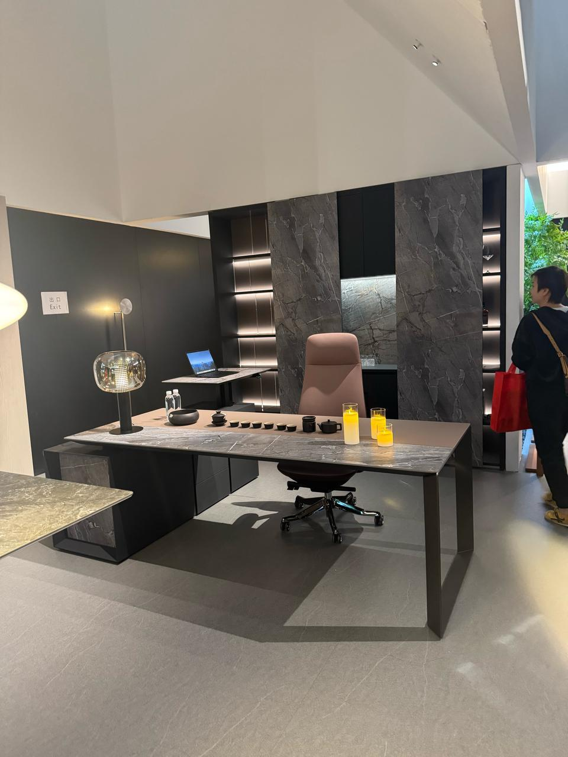 |  |  | 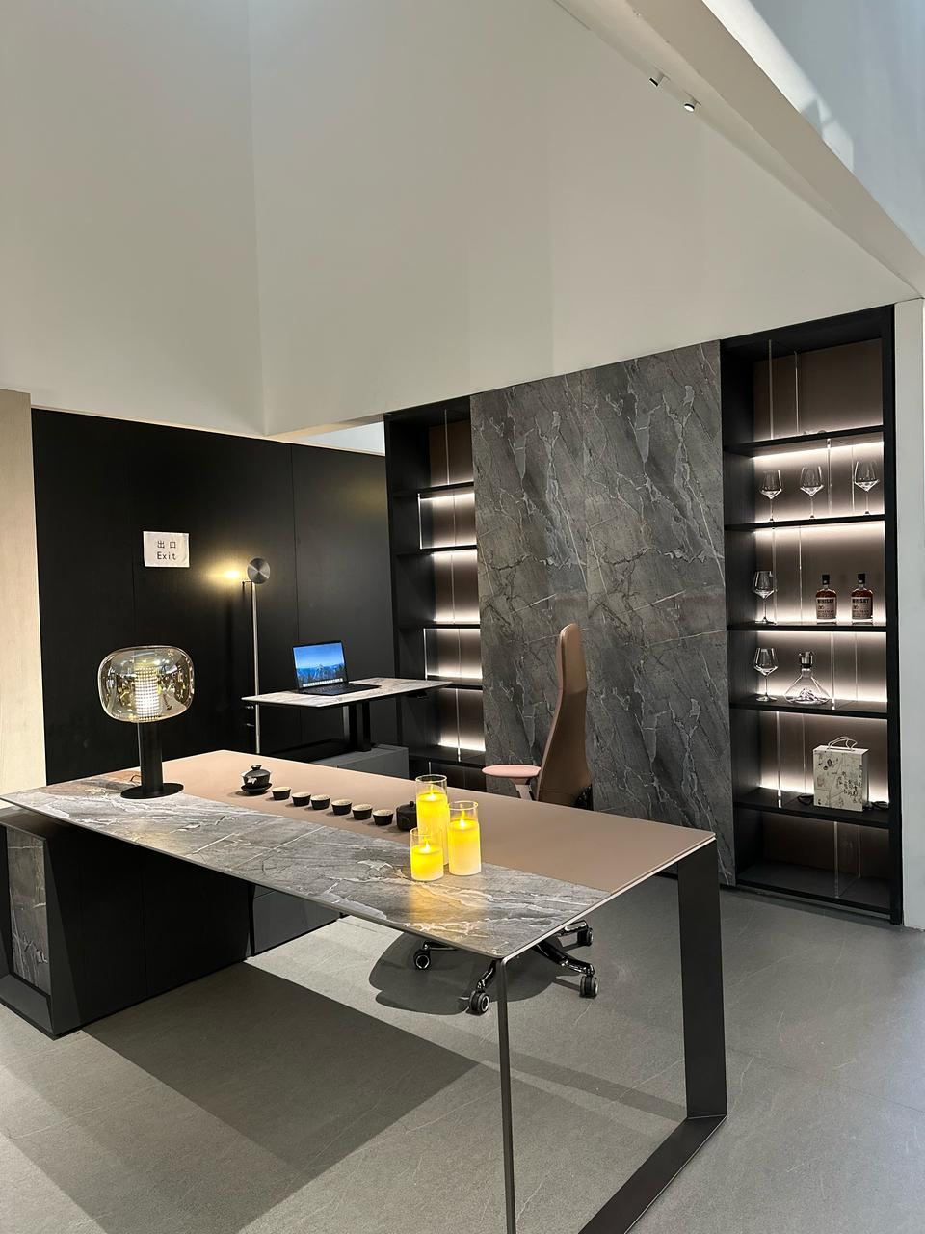
Шпон
дуба TA81
Кожа
тон 121#
Шпон
дуба TA85
rock board
(каменный
шпон)
Кожа
тон 120#
Складская программа
№ | Артикул | Наименование | Размер | Иллюстрация | Цвет и описание | Розничная цена
1 | E1ZP2216L TA81/TA12 | Стол руководителя | 2200*1600 *750 Столешница: (2000*900*50) | на фото правый стол | Стол оснащен фронталью (отделка шпоном). Изделие не является универсальным, (стол правый или левый, - необходимо указывать при заказе. Толщина столешницы 50 мм, размер столешницы 2000*900 мм, тумба 1600*600*630; Тумба оснащена блоком розеток (3 220В + 2 USB + интернет), выдвижной ящик оборудован Smart-замком, работающим по отпечатку пальца; Фурнитура тумбы Haifule | 464,252 ₽
 | E1ZP2216R TA81/TA12
2 | E1ZP2216L TA85/TA102 | Стол руководителя | 2200*1600 *750 Столешница: (2000*900*50) | на фото левый стол |  | 464,252 ₽
 | E1ZP2216R TA85/TA102
3 | E1ZP1207D TA16 (антрацит) | Брифинг | 1200*700 *750 Столешница: (1200*700*50) |  | Столешница - с отделкой искусственным камнем. Отличия - в цвете опор. У брифинга под стол с отделкой шпоном TA81 цвет "антрацит" TA16. У брифинга под стол с отделкой шпоном TA85 - покраска TA13 (под металл). | 161,414 ₽
4 | E1ZP1207D TA13 (покраска под металл)
5 | E1ZP2412D TA81/TA12 | Конференц-стол | 2400*1200 *750 Столешница: (2400*1200*50) | 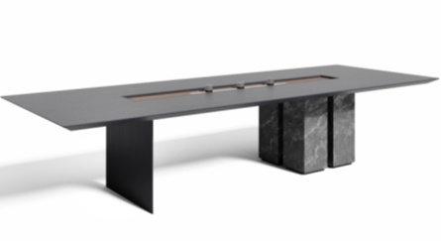 | Стол переговоров выполнен на мощной тумбе с отделкой искусственным камнем. Вторая опора - отделка шпоном. Столешница стола - шпон. Толщина столешницы 50 мм, коммуникационный блок оснащен шиной питания длиной 1 м (1 USB, 1 телефон, 1 сетевая, 1 HD) с 2 круглыми розетками + 1 USB, а нижняя часть стола оснащена пазом для проводов; | 442,984 ₽
6 | E1ZP1912 TA81/TA12 | Греденция | 1900*400 *1200 | 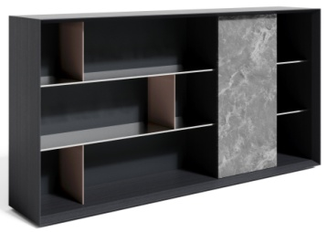 | Фасад - искусственный камень. Боковины и топ - шпон, остальные поверхности МДФ. Фурнитура Haifule. Подсветка FS-5593 (4000K) + трансформатор + пульт управления. | 366,802 ₽
7 | E1ZP1912 TA85/TA102 | Греденция | 1900*400 *1200 | 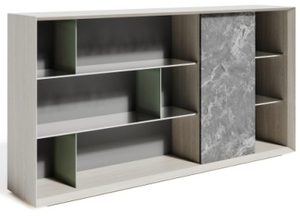 | Фасад - искусственный камень. Боковины и топ - шпон, остальные поверхности МДФ. Фурнитура Haifule. Подсветка FS-5593 (4000K) + трансформатор + пульт управления. | 366,802 ₽
8 | E1ZP2422/TA12 | Шкаф-гардероб | 2400*400 *2200 | 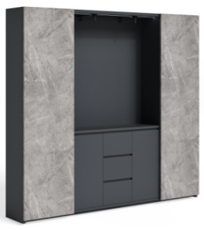 | Фасады шкафа изготовлены с отделкой rock board*. В шкафу, в центральной нише выполнен гардероб под одежду средней длины. По краям шкафа размещена двухтоновая светодиодная подсветка c t свечения 4000K, которая включается при движении дверей в центр композиции. | 609,333 ₽
Программа под заказ (позиции в наличии в салоне)
№ | Артикул | Наименование | Размер | Иллюстрация | Цвет и описание | Розничная цена
9 | NHD2420** | Стол руководителя | 2400*2000 *750 Столешница: (2200*900*50) | опора стола "антрацит" TA16 | Толщина столешницы 50 мм, размер столешницы 2400*900 мм, тумба 2000*600*630 с подъемной платформой 860*550*30; 2. Тумба оснащена блоком розеток (3 220В + 2 USB + интернет), выдвижной ящик оборудован замком, работающим по отпечатку пальца; 3. Подъемная система Linak. 3. Опора стола - высококачественная порошковая покраска | 480,332 ₽
10 | NHD2724** | Шкаф для документов | 2740*400 *2425 | 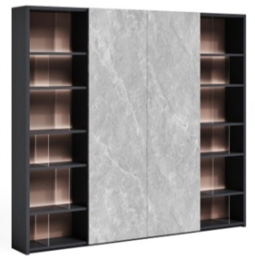 | Фасады шкафа изготовлены с отделкой rock board*. В шкафу выполнена духтоновая светодиодная подсветка c t свечения 4000K + пульт дистанционного управления. | 783,047 ₽
*Rock board: Высококачественный текстурный меламин с печатью и горячим прессованием с обработкой смолой для придания эффекта "каменного шпона". Выполняется синхронное прижатие прецизионных штампов с рисунком, точно повторяющих рисунок печати. В результате получается очень прочная поверхность с износостойким, антивандальным покрытием.
** цены действуют до тех пор, пока позиции есть в наличии
 | Подробнее на сайте: |  |  | СТОУН | STONE
 | Товар не предназначен для продажи на маркетплейсах

EXUPERY
Кабинет руководителя Экзюпери | Exupery |  |  |  |  |  | 2026-03-31
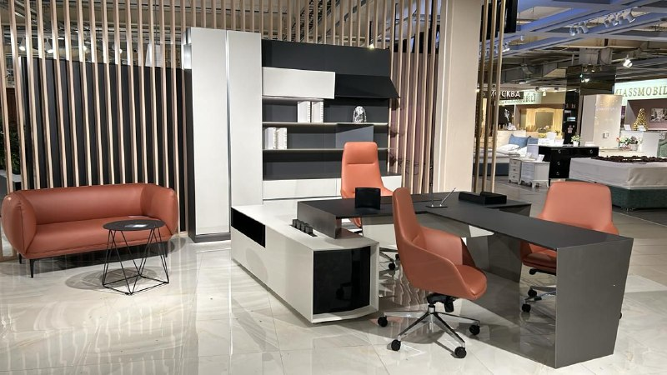 |  |  |  | 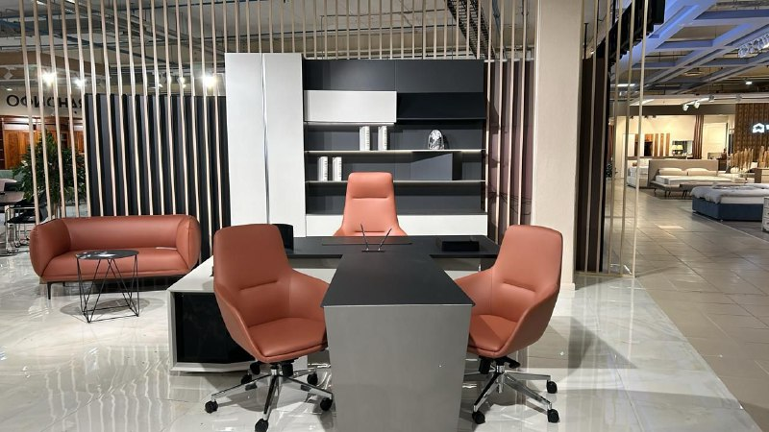
TA40 - цвет
металлических опор
TA18 - цвет
столешниц
TA19 - цвет корпуса и фасадов
тумбы стола, фасадов шкафа
TA15 - цвет задней стенки
шкафа, боковин и вн. наполнения
Складская программа
№ | Артикул | Наименование | Размер | Иллюстрация | Цвет и описание | Розничная цена
1 | P1ZP2220L | Стол письменный с боковой тумбой левый /TA18/ TA40/ TA19/ TA14/ | 2200*2050 *750 Столешница: (1900*900*50) |  | Столешница стола выполнена из МДФ в сером TA18. Опора - крашенный металл в TA40. Тумба в TA19. Тумба выполнена с подсветкой торцевой части и внешней ниши. Ящик тумбы оснащен Smart-замком. На топе тумбы размещен кабель-канал с тремя подвижными розетками 220В и USB блоком. | 552,875 ₽
2 | P1ZP2220R | Стол письменный с боковой тумбой правый /TA18/ TA40/ TA19/ TA14/ | 2200*2050 *750 Столешница: (1900*900*50) |  |  | 552,875 ₽
3 | P1ZP1307R | Стол брифинг /TA18/ TA40/ 1300*700 | 1300*700 *750 Столешница: (1300*700*50) |  | Столешница стола выполнена из МДФ в сером TA18. Опора - крашенный металл в TA40. | 175,702 ₽
4 | P1ZP2412D | Стол переговоров /TA18/ TA12/ TA40/ | 2400*1200 *750 Столешница: (2400*1200*50) |  | Столешница стола выполнена из МДФ в сером TA18. Опора - крашенный металл в TA40. На столешнице размещен кабель-канал с 3-мя подвижными розетками 220В. | 448,612 ₽
5 | P1ZP2824HA | Шкаф /TA19/TA18/ TA15/ | 2800*470 *2430 |  | Шкаф с открытыми и закрытыми консольными полками и светодиодной подсветкой+Гардероб | 716,804 ₽
Программа под заказ (позиции в наличии в салоне)
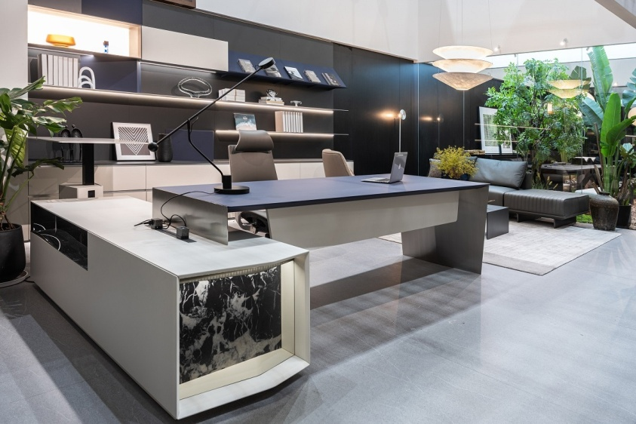 |  |  |  | 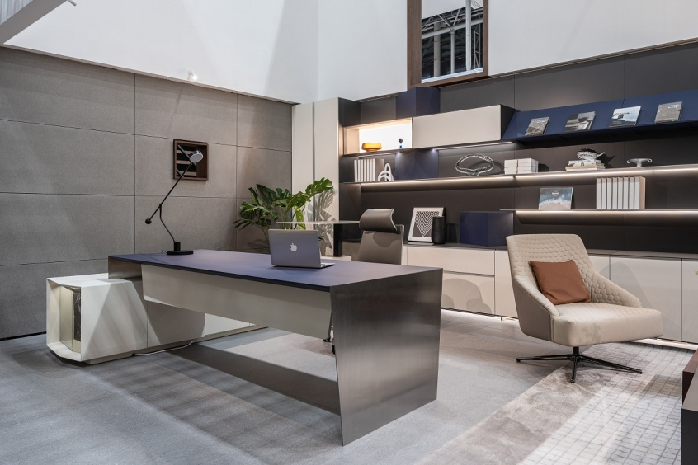
№ | Артикул | Наименование | Размер | Иллюстрация | Цвет и описание | Розничная цена
1 | MS2822 | Стол с боковой тумбой, правый 2800*2200*750 | 2800*2200 *750 Столешница: (2395*1000*50) | 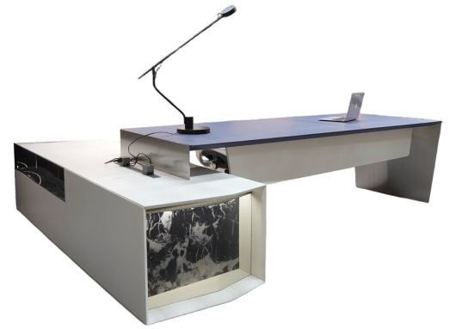 | Столешница стола окрашена особой итальянской краской последнего поколения синего цвета | 686,920 ₽
2 | P1ZP2824HB | Шкаф Экзюпери / 2800*470*2430 | 2800*470 *2430 |  | Шкаф с открытыми и закрытыми консольными полками и светодиодной подсветкой+Гардероб (цветовая схема как на иллюстрации вверху прайса) | 707,229 ₽
3 | 55452 | Шкаф Экзюпери / 4800*470*2430 | 4800*470 *2430 |  | Шкаф с открытыми и закрытыми консольными полками и светодиодной подсветкой+Гардероб (цветовая схема как на иллюстрации вверху прайса) | 1,287,434 ₽
* цены действуют до тех пор, пока позиции есть в наличии
 | Подробнее на сайте: |  |  | Экзюпери | Exupery
 | Товар не предназначен для продажи на маркетплейсах

OLA
Кабинет руководителя ОЛА | OLA |  |  |  |  |  | 2026-03-31
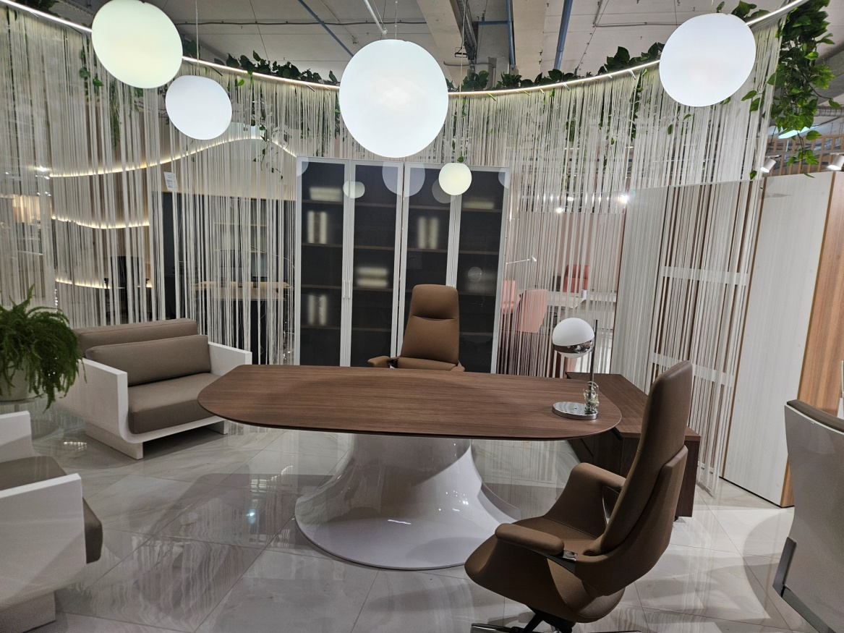 |  |  |  | 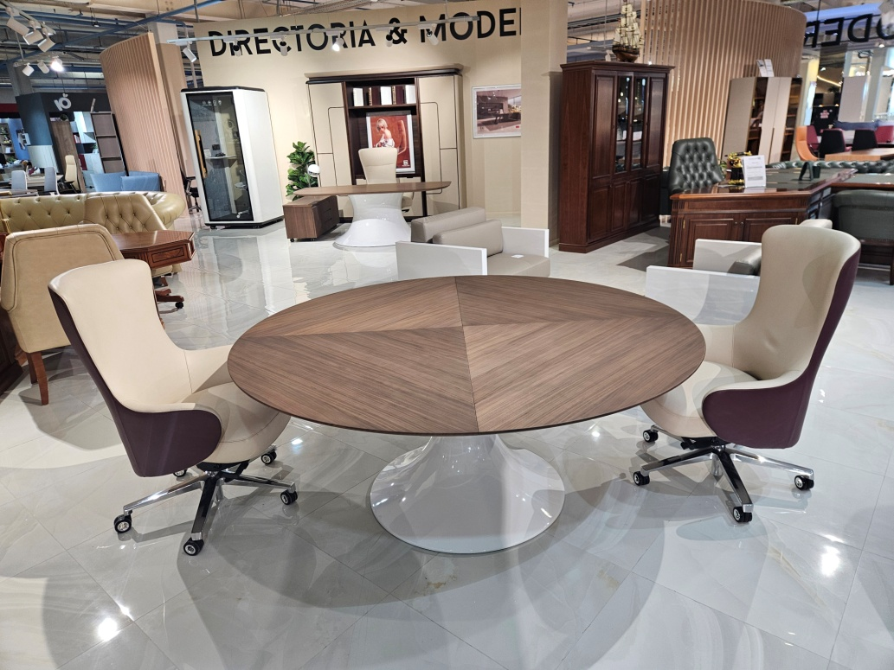
TA14В - цвет
опор столов
TA80 - цвет столешниц
и корпуса шкафа
Складская программа
№ | Артикул | Наименование | Размер | Иллюстрация | Цвет и описание | Розничная цена
1 | Cus 2212 | OLA Стол письменный TA80 | 2200*1200*750 | 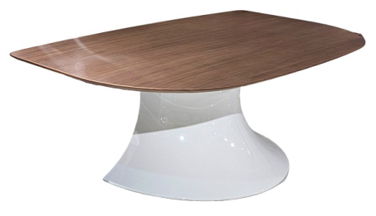 | Столешница - шпон Грецкого ореха TA80, толщина столешницы 30 мм. опора, - профилированная МДФ в белом глянце. | 395,317 ₽
2 | Cus 1818 | OLA Стол переговоров, круглый TA80 | 1800*1800*750 | 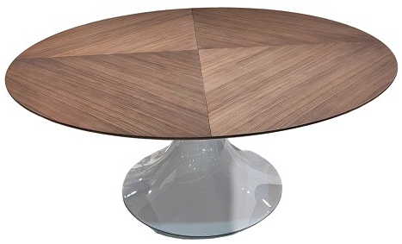 | Столешница - шпон Грецкого ореха TA80, толщина столешницы 30 мм. опора, - профилированная МДФ в белом глянце. | 450,371 ₽
3 | Cus 1405 | OLA Греденция TA80 | 1450*445*540 | 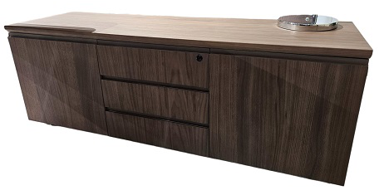 | Фасады, боковины и топ греденции - МДФ, шпонированная в цв. Грецкий Орех TA80. | 147,173 ₽
4 | 57027 | OLA Шкаф для документов TA80 со стекляными дверями | 900*420*2209 | 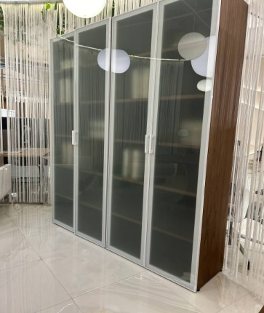 | Боковины шкафа и полки -МДФ, шпонированная в цв. Грецкий Орех TA80. Шкаф комплектуется стекляными фасадами от коллекции KYU DM, ручки-скобы | 328,641 ₽

CROSSOVER
Шпон Серебряная
жемчужина TA21
Шпон
Швейцарского
вяза TA71YA
 |  |  |  |  |  | 2026-03-31
Кабинет руководителя КРОССОВЕР | CROSSOVER
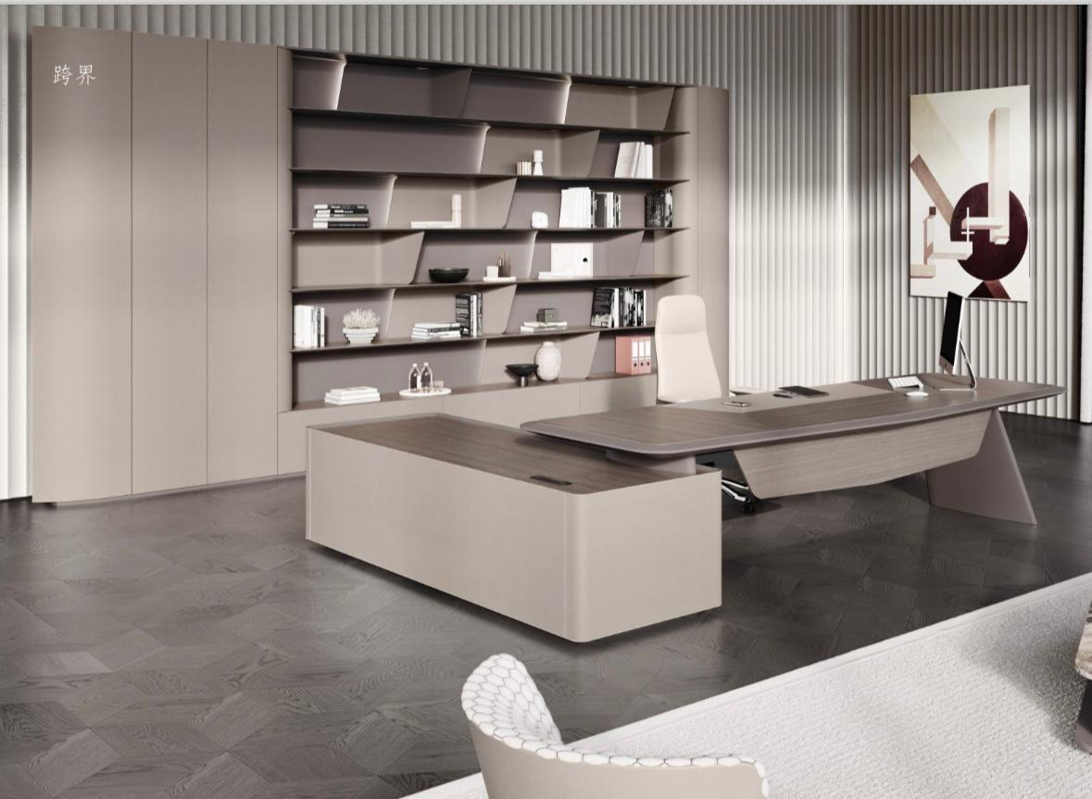 |  |  |  | 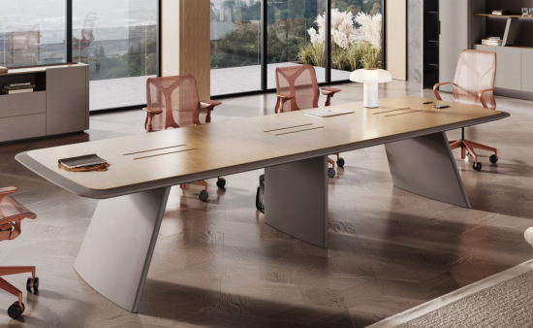
Складская программа (TA21/TA130 и TA71/TA130 )
№ | Артикул | Наименование | Размер | Иллюстрация | Цвет и описание | Розн. цена
1 | XSK2220-L TA21/TA130 | Cтол письменный с боковой тумбой левый | 2200*2000*750 Столешница: (1920*900*60) |  | Столешница, передняя панель стола и топ боковой тумбы выполнены из шпона Серебренная жемчужина TA21; | 658,766р.
 | XSK2220-L TA71/TA130 |  |  |  | Столешница, передняя панель стола и топ боковой тумбы выполнены из шпона, тонированного в цв. Швейцарский вяз TA71. Кромка стола, опора стола и опорная ножка(между столешницей и тумбой) окрашены краской TA130; Боковые поверхности тумбы выполнены из кожи TA105 (автомобильная линия), триаминовая доска TA130 в шкафу. | 703,762р.
2 | XSK2220-R TA21/TA130 | Cтол письменный с боковой тумбой правый | 2200*2000*750 Столешница: (1920*900*60) |  | Столешница, передняя панель стола и топ боковой тумбы выполнены из шпона Серебренная жемчужина TA21; | 658,766р.
 | XSK2220-R TA71/TA130 |  |  |  | Столешница, передняя панель стола и топ боковой тумбы выполнены из шпона, тонированного в цв. Швейцарский вяз TA71. Кромка стола, опора стола и опорная ножка(между столешницей и тумбой) окрашены краской TA130; Боковые поверхности тумбы выполнены из кожи TA105 (автомобильная линия), триаминовая доска TA130 в шкафу. | 703,762р.
3 | XSK2412 TA21/TA130 | Стол переговоров 2,4м | 2400*1200*760 Столешница: (2400*1200*60) |  | Столешница облицована шпоном Серебренная жемчужина TA21. Скошенные края столешницы и ножки стола окрашены в цвет TA130 (Серый Лондон). | 472,122р.
 | XSK2412 TA71/TA130 |  |  |  | Столешница облицована шпоном, тонированного в цв. Швейцарский вяз TA71. Скошенные края столешницы и ножки стола окрашены в цвет TA130 (Серый Лондон). Крышка коммуникационного блока идентична столешнице и открывается в 2 стороны. Заводская комплектация российской встроенной розеткой 220В. XSK2412 1 шт. XSK3615 2 шт. | 479,528р.
4 | XSK3615 TA21/TA130 | Стол переговоров 3,6м | 3600*1500*760 Столешница: (3600*1500*60) |  | Столешница TA21, край стола и ножка стола окрашены в Серый Лондон цвет TA130 | 810,129р.
5 | XSK1407 TA21/TA130 | Брифинг-приставка | 1400*700*695 Столешница: (1400*700*60) |  | Столешница TA21, край стола и ножка стола окрашены в Серый Лондон цвет TA130 | 220,991р.
 | XSK1407 TA71/TA130 |  |  |  | Столешница TA71, край стола и ножка стола окрашены в Серый Лондон цвет TA130 TA71/TA130/ | 229,686р.
6 | XSK1625 TA21/TA130 | Шкаф-стеллаж | 1600*420*2500 |  | Полки и топ выполнены из шпона Серебренная жемчужина TA21, выдвижной ящик - из триаминовой плиты, тонированной в TA130, остальная часть также TA130. | 539,061р.
 | XSK1625 TA71/TA130 |  |  |  | Боковины и топ выполнены из шпона, тонированного в цв. Швейцарский вяз TA71, выдвижной ящик - из плиты, тонированной в TA130, остальная часть также TA130. | 555,127р.
7 | XSK0525L TA105/TA130 | Боковина шкафа левая | 500*420*2500 |  | Видимая часть изделия окрашена в серый (05 -цвет высокой четкости) Остальные элементы в TA130 (серый Лондон) | 161,513р.
8 | XSK0525R TA105/TA130 | Боковина шкафа правая | 500*420*2500
9 | XSK1908TC2 TA21/TA130 | Греденция (низкий шкаф) | 1956*400*800 |  | 1. Топ облицован шпоном Серебренная жемчужина TA21; 2. Внутренние элементы шкафа - триаминовая доска в цв. TA130 (Серый Лондон); 3. Фасады и боковые поверхности выполнены из кожи TA105 | 333,540р.
 | XSK1908TC2 TA71/TA130 |  |  |  | 1. Топ облицован шпоном тонированным в цв. Швейцарский вяз TA71; 2. Внутренние элементы шкафа - триаминовая доска в цв. TA130 (Серый Лондон); 3. Фасады и боковые поверхности выполнены из кожи TA105 | 370,971р.
Коллекция в цвете TA71YA поставляется под заказ. Цена по запросу.
Товар не предназначен для продажи на маркетплейсах
Подробнее на сайте: |  |  | КРОССОВЕР | CROSSOVER

DUCATI
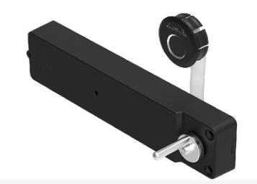
Кабинет руководителя ДУКАТИ | DUCATI |  |  |  |  |  | 2026-03-31
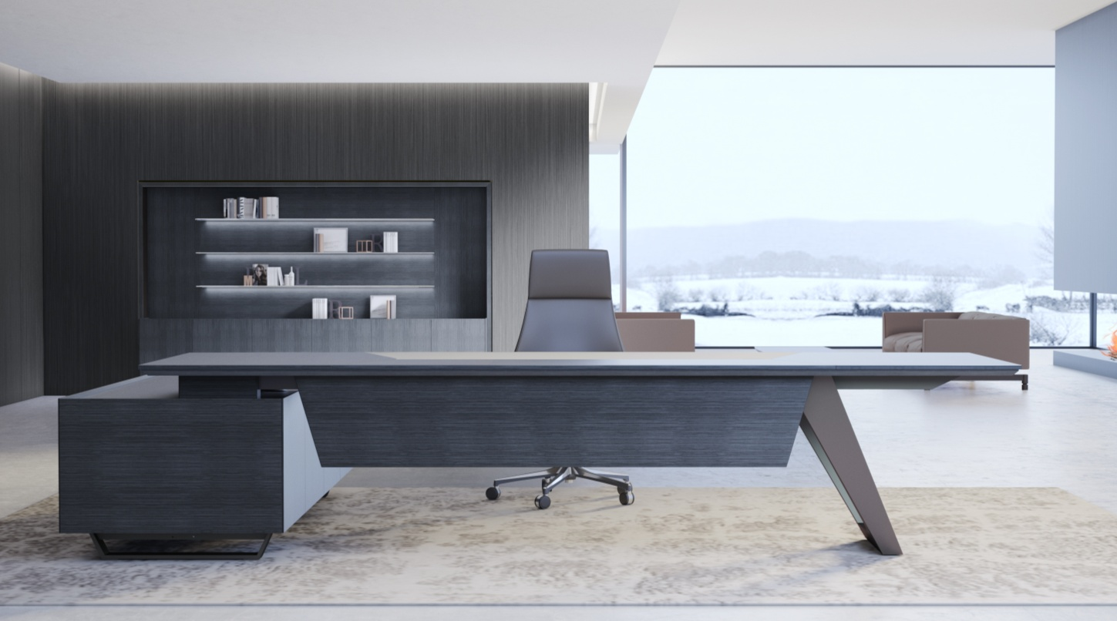 |  | 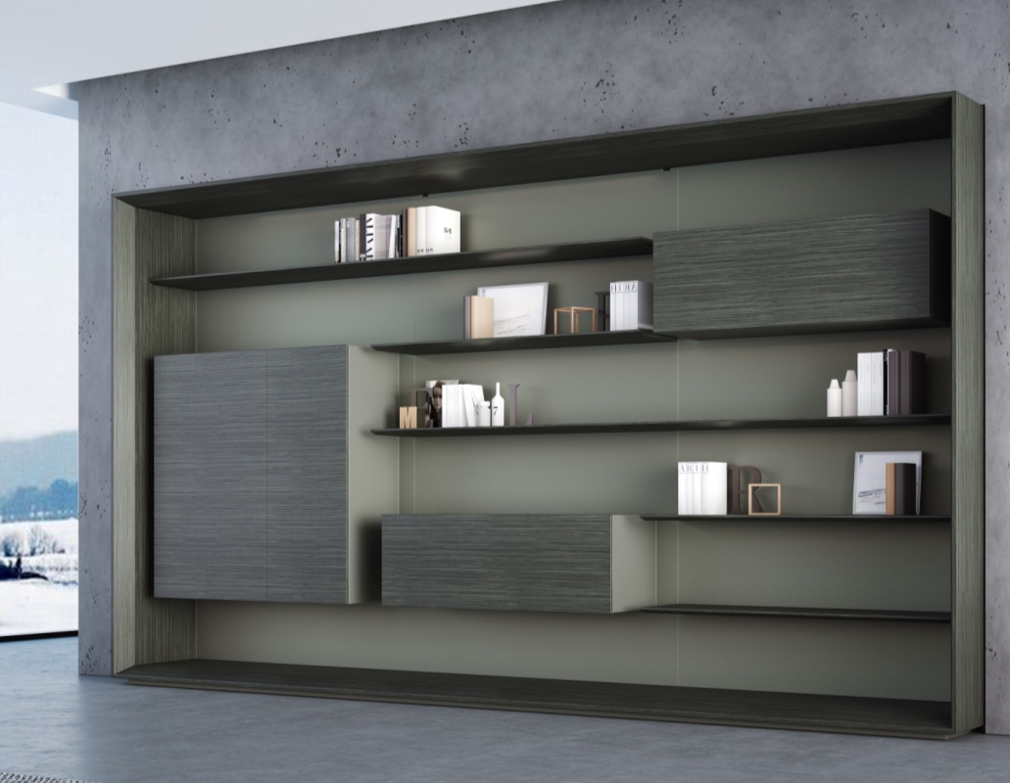
 | Римский дуб TA24YA |  | Премиальная серая покраска TA15 |  | Замок на основе распознавания отпечатков пальцев



№ | Артикул | Наименование | Размер | Иллюстрация | Цвет и описание | Розничная цена
1 | EZ80 (2420)L | Стол руководителя левый | 2400*2000 *760 Столешница: (2200*900*50) | на фото левый стол( L ) | Столешница, фронталь, корпус и фасады тумбы - шпон Римского дуба TA24YA. Внутренне наполнение тумбы - премиальная серая покраска TA15. Столешница со скошенным краем толщиной 50 мм. В центре - кожаный бювар. На столешнице размещена крышка кабель канала из шлифованной стали. Внутренний коммуникационный блок с 3 розетками 220 В, 1 телефонной розеткой и 1 розеткой для подключения интернета размещается в опорной тумбе. Столешница и тумба опираются на металлические опоры. Стол может быть в левом и правом исполнении. В тумбе ящик с замком, открывающимся по отпечатку пальцев. | 642,346р.
2 | EZ80 (2420)R | Стол руководителя правый |  | на фото правый стол( R )
3 | EZ80 (1395) | Стол-брифинг | 1300*950 *760 Столешница: (1300*950*50) | 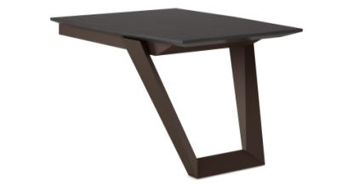 | Столешница - шпон римского дуба TA24YA, полуматовые серебристо-коричневые ножки и подстолье. | 211,052р.
4 | EZ50 (1640) | Греденция | 1600*400 *750 | 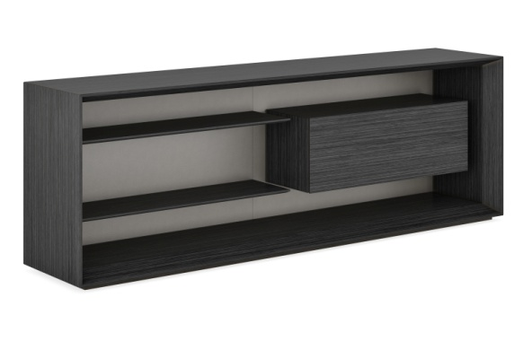 | Каркас греденции - премиальная серая покраска TA15, фасад двери - шпон римского дуба TA24YA, задняя стенка и корпус подвесного шкафа - премиальная серая покраска TA15. | 187,183р.
5 | EZ90 (3150) | Шкаф | 3190*500 *2036 | 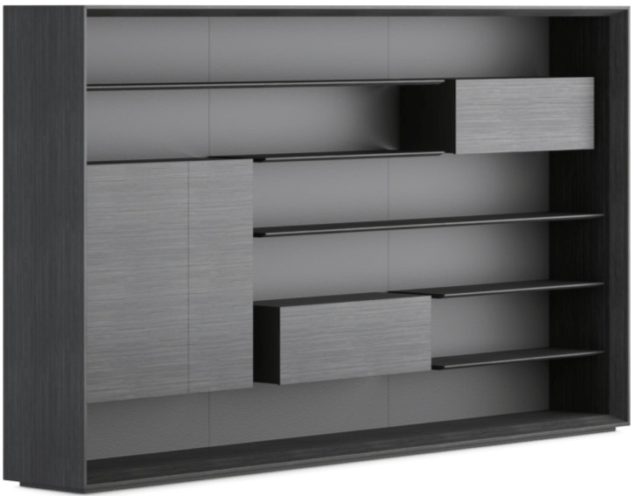 | Шкаф с открытыми и закрытыми консольными полками. Каркас шкафа 50мм, обработка лицевых кромок каркаса выполнена со скосом. Фасады, каркас, полки - шпон "Римский дуб", задняя стенка, боковины закрытых модулей - премиальная серая покраска TA15. | 842,839р.
6 | EZ1006 | Шкаф универсальный | 1000*600 *2036 | 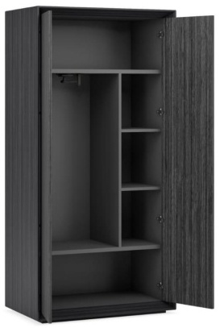 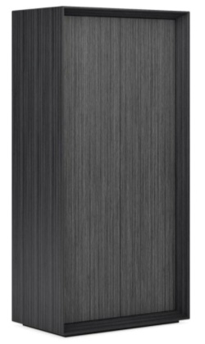 | Универсальный шкаф. Имеет отделение гардероба и полки, которые могут использоваться как для документов, так и под личные вещи. Фасады и боковины - шпон "Римский дуб" | 286,382р.
7 | EZ2812 | Стол для заседаний | 2800*1200 *760 Столешница: (2800*1200*50) | 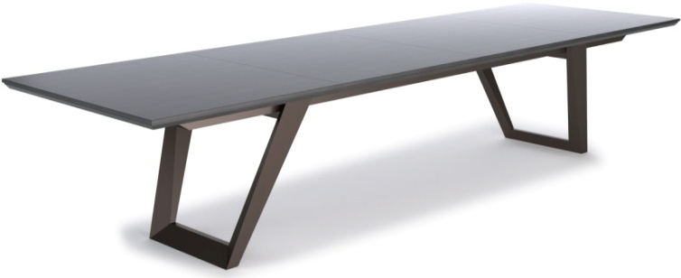 | Столешница со скошенным краем толщиной 50 мм - шпон Римского дуба TA24YA. Металлический каркас и стальные ножки. По краям столешницы размещены внутренние коммуникационные блоки, каждый с 2 розетками 220 В, 1 телефонной розеткой и 1 розеткой для подключения интернета. | 674,014р.

 | Нескладские позиции коллекции Ducati в наличии
№ | Артикул | Наименование | Размер | Иллюстрация | Цвет и описание | Розничная цена
8 | EZ80 (2620)R* | Стол руководителя правый | 2600*2000 *760 Столешница: (2400*900*50) | 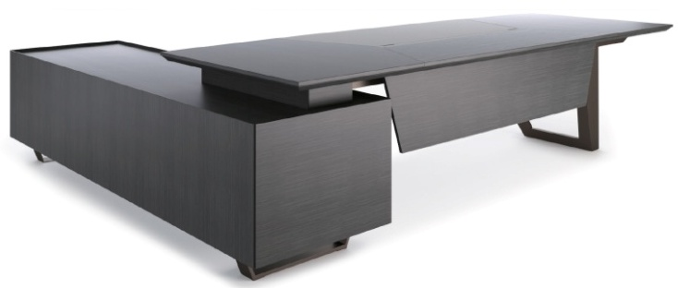 на фото правый стол(R) | Столешница, фронталь, корпус и фасады тумбы - шпон Римского дуба TA24YA. Внутренне наполнение тумбы - премиальная серая покраска TA15. Столешница со скошенным краем толщиной 50 мм. В центре - кожаный бювар. На столешнице размещена крышка кабель канала из шлифованной стали. Внутренний коммуникационный блок с 3 розетками 220 В, 1 телефонной розеткой и 1 розеткой для подключения интернета размещается в опорной тумбе. Столешница и тумба опираются на металлические опоры. Стол может быть в левом и правом исполнении. В тумбе ящик с замком, открывающимся по отпечатку пальцев. | 955,800р.
*Цены и скидки действительны до тех пор, пока позиции есть на складе.
 |  | Подробнее на сайте: |  | ДУКАТИ | DUCATI
 | Товар не предназначен для продажи на маркетплейсах

BUGATTI
Шпон Эбонии
ТА27А
Кабинет руководителя БУГАТТИ | BUGATTI |  |  |  |  |  | 2026-03-31
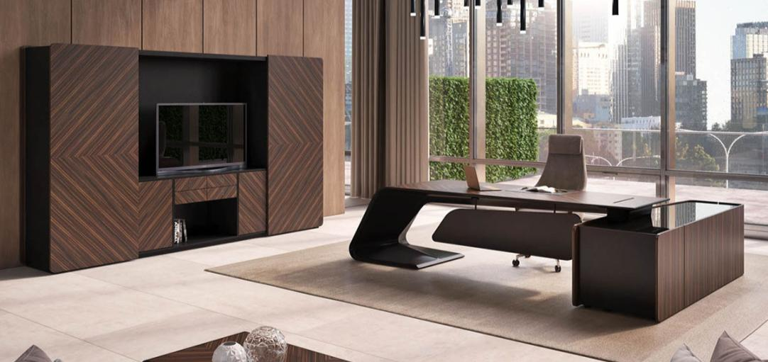
 | Замок на основе распознавания отпечатков пальцев

№ | Артикул | Наименование | Размер | Иллюстрация | Цвет и описание | Розничная цена
1 | BJD-2622W-R | Стол письменный правый с фронталью (длинная тумба) 2,6м. правый / левый | 2660*2200 *760 Столешница: (2350*950*25) | на фото левый стол | Столешница стола, опора и фасады ящиков, внешняя часть тумбы выполнены в шпоне Эбони ТА27А. Передняя панель стола, внутренняя. часть тумбы и вн. часть столешницы - премиальная покраска "серый Bugatti" | 1,859,401р.
 | BJD-2622W-L
2 | BJD-2609W-L без панели* | Стол письменный | W2660*D950 *H760 Столешница: (2350*950*25) | на фото левый стол(L) | Столешница стола, опора и фасады ящиков, внешняя часть тумбы выполнены в шпоне Эбонии ТА27А. Передняя панель стола(при наличии), внутренняя. часть тумбы и вн. часть столешницы - премиальная покраска "серый Bugatti". Дно ящиков тумбы выложено велюром. Верхний ящик оснащен замком, работающим по отпечатку пальца. Столешница оснащена кабель-каналом с крышкой, отделанной шпоном Эбони TA27. | 1,333,023р.
3 | BJD-2609W-R (front panel)* | Стол письменный правый с фронталью (короткая тумба) | W2660*D950 *H760 Столешница: (2350*950*25) | на фото правый стол R |  | 1,579,047р.
 | BJD-2609W-L (front panel)* | Стол письменный левый с фронталью (короткая тумба)
5 | BJD-1207 | Стол-брифинг | 1200*740*726 Столешница: (1200*740*25) |  | Столешница стола, выполнена в шпоне Эбони ТА27А. Опора - премиальная покраска "серый Bugatti" | 230,387р.
6 | BJD-2614W | Стол переговоров 2,6м. | 2600*1400 *760 Столешница: (2600*1400*25) |  | Столешница стола выполнена в шпоне Эбони ТА27А. Опоры -премиальная покраска "серый Bugatti". Столешница оснащена коммуникационной шиной. | 1,625,231р.
8 | BJD-2706 | Шкаф для документов c 2 откатными дверками | 2700*600 *2100 |  | Фасады дверей и 4х центральных ящиков выполнены в шпоне Эбони ТА27А. Внутренние элементы шкафа - премиальная покраска "серый Bugatti". Шкаф показан в состоянии открытых дверей. | 1,047,017р.
9 | BJD-1006 | Шкаф универсальный | 1000*600 *2100 |  | Фасады выполнены в шпоне Эбони ТА27А. Внутренние элементы и боковины шкафа - премиальная покраска "серый Bugatti". | 337,630р.
10 | BJD-2409 | Греденция | 2400*520 *950 |  | Греденция с 3 дверями, 3 ящиками и стеклянным топом. Фасады выполнены в шпоне Эбони ТА27А. Внутренние элементы греденции - премиальная покраска "серый Bugatti". | 594,795р.
11 | BJD-1607 | Стол журнальный | 1600*D700 *450 |  | Столешница - мозаика из шпона Эбони ТА27А, остальные элементы - черно-серая матовая краска. | 392,998р.
 |  | Подробнее на сайте: | БУГАТТИ | BUGATTI шпон
*Цена действительна до тех пор, пока позиция есть на складе.
 | Товар не предназначен для продажи на маркетплейсах

AVATAR
Серая кожа
Шпон ореха
тонированный
в Эвкалипт TA61YA
Кабинет руководителя АВАТАР | AVATAR |  |  |  |  |  | 2026-03-31
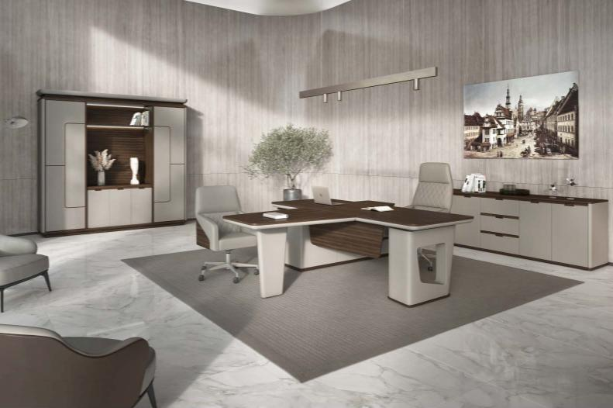 |  |  |  |  | -
Складская программа
№ | Артикул | Наименование | Размер | Иллюстрация | Цвет и описание | Розничная цена
1 | AVT101 | Cтол письменный с боковой тумбой правый | 2200*1660 *760 Столешница: (2200*900*60) |  | Столешница из 2х частей, - верхняя, из МДФ покрыта шпоном, тонированным в цв. Эвкалипт TA61YA, толщиной 19 мм. Края столешницы имеют скругления 2мм. Нижняя - толщиной 41 мм, отделана серой кожей из микрофибры(цвет TA05) и выполнена с нижним радиусом 41 мм. Общая толщина столешницы 60 мм. Опоры отделаны кожей из микрофибры(цвет TA05) | 1,032,342р.
2 | AVT102 | Cтол письменный с боковой тумбой левый
3 | AVT201 | Брифинг- приставка | 1100*800 *760 Столешница: (1100*800*60) |  |  | 205,444р.
4 | AVT301 | Шкаф с полками и вешалкой для одежды | 2560*500 *2400 | 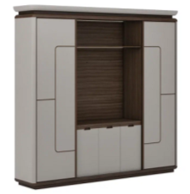 | Шкаф с распашными дверями. Боковины шкафа, фасады дверей выполнены с отделкой серой кожей из микрофибры(цвет TA05). Левая секция для документов, правая - гардероб с поперечной вешалкой. Задняя стенка, полки, внутренние элементы каркаса шкафа - МДФ покрыта шпоном, тонированным в цв. Эвкалипт TA61YA. | 1,822,856р.
5 | AVT302 | Греденция с четырьмя дверками и тремя ящиками | 2200*500 *800 |  | Боковины греденции, фасады дверей и ящиков выполнены с отделкой серой кожей из микрофибры(цвет TA05). Задняя стенка, полки, внутренние элементы каркаса шкафа - МДФ покрыта шпоном, тонированным в цв. Эвкалипт TA61YA. | 402,012р.
6 | AVT401 | Стол переговоров 2,6 м. | 2600*1200*760 Столешница: (2600*1200*60) | 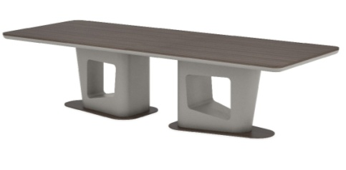 | Столешница из 2х частей, - верхняя, из МДФ покрыта шпоном, тонированным в цв. Эвкалипт TA61YA, толщиной 19 мм. Края столешницы имеют скругления 2мм. Нижняя - толщиной 41 мм, отделана серой кожей из микрофибры(цвет TA05) и выполнена с нижним радиусом 41 мм. Общая толщина столешницы 60 мм. Опоры отделаны кожей из микрофибры(цвет TA05) | 1,177,778р.
7 | AVT402 | Стол переговоров 3,2 м. | 3200*1200 *760 Столешница: (3200*1200*60) |  |  | 1,632,000р.
 |  | Подробнее на сайте: | АВАТАР | AVATAR
Товар не предназначен для продажи на маркетплейсах

Diamond
Шпон ореха
тонированный
в Золотистый орех
TA57YA
Черная кожа
106
Премиальный
Черный
меламин TA12
Столы переговоров ДАЙМОНД | DIAMOND |  |  |  |  |  | 2026-03-31
 |  |  |  | 

№ | Артикул | Наименование | Размер | Иллюстрация | Цвет и описание | Цена розница
1 | ZS3618 (ex.SUZ3618) | Стол переговоров 3,6м | 3600*1800 *750 Столешница: (3600*1800*60) |  | Столешница - МДФ, покрытая шпоном - тонированным в цв. Золотистый орех TA57YA с коммуникационной шиной и подвижными розетками. Основание - ЛДСП черного цвета с дверцами для облегчения доступа к коммуникациям | 666,779р.
Нескладская программа*
№ | Артикул | Наименование | Размер | Иллюстрация | Цвет и описание | Цена розница от
2 | ZS2413 | Стол переговоров 2,4м. | 2400*1350*750 |  | Столешница - МДФ, покрытая шпоном - тонированным в цв. Золотистый орех TA57YA с коммуникационной шиной и подвижными розетками. Основание - ЛДСП черного цвета с дверцами для облегчения доступа к коммуникациям | 434,879р.
3 | ZS3613 | Стол переговоров 3,6м. | 3600*1350*750 |  |  | 671,607р.
4 | ZS4213 | Стол переговоров 4,2м. | 4200*1350*750 |  |  | 770,683р.
5 | ZS4813 | Стол переговоров 4,8м. | 4800*1350*750 |  | Столешница - МДФ, покрытая шпоном - тонированным в цв. Золотистый орех TA57YA с коммуникационной шиной и подвижными розетками. Основание - ЛДСП черного цвета с дверцами для облегчения доступа к коммуникациям | 869,758р.
6 | ZS4218 | Стол переговоров 4,2м. | 4200*1800*750 |  |  | 963,283р.
7 | ZS4818 | Стол переговоров 4,8м. | 4800*1800*750 |  |  | 1,133,960р.
8 | ZS5418 | Стол переговоров 5,4м. | 5400*1800*750 |  | Столешница - МДФ, покрытая шпоном - тонированным в цв. Золотистый орех TA57YA с коммуникационной шиной и подвижными розетками. Основание - ЛДСП черного цвета с дверцами для облегчения доступа к коммуникациям | 1,266,061р.
9 | ZS6018 | Стол переговоров 6м. | 6000*1800*750 |  |  | 1,436,738р.
10 | ZS6618 | Стол переговоров 6,6м. | 6600*1800*750 |  |  | 1,568,839р.

Подробнее на сайте: |  |  |  | ДАЙМОНД | DIAMOND
Товар не предназначен для продажи на маркетплейсах

Pearl
Столы переговоров ПЕРЛ | PEARL |  |  |  |  |  | 2026-03-31

 |  |  |  | 
Шпон груши
тонированный в цвет
Серебряная
жемчужина TA21
Премиальная
покраска МДФ
Темно-серый TA15
Серая кожа
118

 |  |  |  | 0

№ | Артикул | Наименование | Размер | Иллюстрация | Цвет и описание | Розничная цена
1 | ZU3013 | Стол переговоров 3м. | 3000*1350*750 Столешница: (3000*1350*60) |  | Столешница - МДФ, толщиной 60 мм, покрытая шпоном груши- тонированным в цв. Серебренная жемчужина TA21. По периметру столешницы скошенные фаски. Середина столешницы выполнена из кожи из микрофибры. Основание - МДФ в премиальной покраске темно-серого цвета TA15 | 406,088р.
Нескладская программа*
№ | Артикул | Наименование | Размер | Иллюстрация | Цвет и описание | Цена розница от
2 | ZU2413 | Стол переговоров 2,4м. | 2400*1350*750 |  | Столешница - МДФ, толщиной 60 мм, покрытая шпоном груши- тонированным в цв. Серебренная жемчужина TA21. По периметру столешницы скошенные фаски. Середина столешницы выполнена из кожи из микрофибры. Основание - МДФ в премиальной покраске темно-серого цвета TA15 | 335,333р.
3 | ZU3613 | Стол переговоров 3,6м. | 3600*1350*750 |  |  | 503,000р.
4 | ZU4213 | Стол переговоров 4,2м. | 4200*1350*750 |  |  | 586,833р.
5 | ZU4813 | Стол переговоров 4,8м. | 4800*1350*750 |  | Столешница - МДФ, толщиной 60 мм, покрытая шпоном груши- тонированным в цв. Серебренная жемчужина TA21. По периметру столешницы скошенные фаски. Середина столешницы выполнена из кожи из микрофибры. Основание - МДФ в премиальной покраске темно-серого цвета TA15 | 670,666р.
6 | ZU3618 | Стол переговоров 3м. | 3600*1800*750 |  |  | 670,666р.
7 | ZU4218 | Стол переговоров 3м. | 4200*1800*750 |  | Столешница - МДФ, толщиной 60 мм, покрытая шпоном груши- тонированным в цв. Серебренная жемчужина TA21. По периметру столешницы скошенные фаски. Середина столешницы выполнена из кожи из микрофибры. Основание - МДФ в премиальной покраске темно-серого цвета TA15 | 782,444р.
8 | ZU4818 | Стол переговоров 3м. | 4800*1800*750 |  |  | 894,221р.
9 | ZU5418 | Стол переговоров 3м | 5400*1800*750 |  | Столешница - МДФ, толщиной 60 мм, покрытая шпоном груши- тонированным в цв. Серебренная жемчужина TA21. По периметру столешницы скошенные фаски. Середина столешницы выполнена из кожи из микрофибры. Основание - МДФ в премиальной покраске темно-серого цвета TA15 | 1,005,999р.
10 | ZU6018 | Стол переговоров 3м. | 6000*1800*750 |  |  | 1,117,777р.
* Цены на нескладскую программу рекомендуем уточнять у вашего менеджера
Подробнее на сайте: |  |  |  | ПЕРЛ | PEARL
Товар не предназначен для продажи на маркетплейсах

